상품제안서
우드 브릭 레트로 고출력 블루투스 탁상 스피커 | 상품코드: F21691

 |  |  |  |  |  |  | 02-412-0044 | www.easy1.co.kr
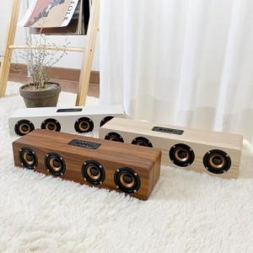

【상세/제작정보】

【인쇄/포장옵션】 | 레이저 / 포장지포장

【공급단가】 | 수량 | 100~ | 300~ | 500~ | 1,000~ | 3,000~
*VAT별도 | 단가 | 35,640원 | 34,320원 | 33,000원 | 31,680원 | 30,880원

【상품 URL】 | http://www.easy1.co.kr/src/goods_detail.php?gdno=21691

